Sheet1
南禺医疗产品报价

序号 | 品名 | 型号 | 产品参数 | 内盒包装体积CM | 装箱数 | 毛重 | 净重 | 图片 | MQO/起订量 | 单台价格（不含税运）
1 | 手摇移位机 | KS-802 | 1、采用优质高碳钢主架，表面钢琴白烤漆，全自动焊接工艺成熟。 2、产品尺寸69*54*87~105CM手摇式调节高度，坐高:45-63CM，坐宽41.5，坐深41CM。 3、靠背双卡扣安全又便捷，快拆式把手，配备可拆卸便桶、亚麻软海绵坐垫与安全带，可上翻式脚踏板兼顾多使用场景。 4、前轮采用固定式5寸面包轮，通过性防腐性强，后轮采用3寸万向轮，室内可圆规掉头。 5、可承重：150KG | 73*59*36 | 1 | 28KG | 25KG | 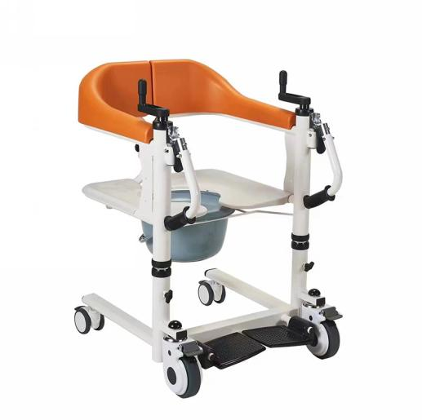 |  | ￥850.00
 |  |  | 1、采用优质高碳钢主架，表面钢琴白烤漆，全自动焊接工艺成熟。 2、产品尺寸69*61*87~105CM手摇式调节高度，坐高:45-63CM，坐宽49.5，坐深41CM。 3、靠背双卡扣安全又便捷，快拆式把手，配备可拆卸便桶、亚麻软海绵坐垫与安全带，可上翻式脚踏板兼顾多使用场景。 4、前轮采用固定式5寸面包轮，通过性防腐性强，后轮采用3寸万向轮，室内可圆规掉头。 5、可承重：150KG （加宽） | 78*65*38 | 1 | 30KG | 27KG |  |  | ￥900.00
2 | 液压移位机 | KS-806A | 1、采用优质高碳钢主架，表面钢琴白烤漆，全自动焊接工艺成熟。 2、产品尺寸74*52*82~102CM液压式调节高度，坐高:50-69CM，坐宽41.5，坐深43CM。 3、靠背双卡扣安全又便捷，快拆式把手，配备可拆卸便桶、亚麻软海绵坐垫、安全带、辅助起身架，兼顾多使用场景。 4、前后轮采用3寸万向轮，通过性防腐性强室内可圆规掉头。 5、可承重：150KG | 78*59*36 | 1 | 31KG | 28KG | 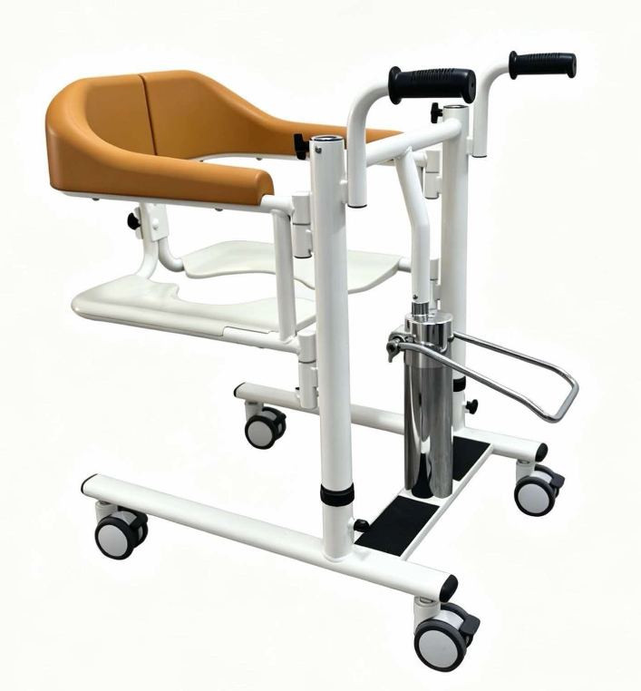 |  | ￥930.00
 |  |  | 1、采用优质高碳钢主架，表面钢琴白烤漆，全自动焊接工艺成熟。 2、产品尺寸74*60*92~112cm液压式调节高度，坐高:50-69CM，坐宽49.5，坐深43CM。 3、靠背双卡扣安全又便捷，快拆式把手，配备可拆卸便桶、亚麻软海绵坐垫、安全带、辅助起身架，兼顾多使用场景。 4、前后轮采用3寸万向轮，通过性防腐性强室内可圆规掉头。 5、可承重：150KG （加宽） | 78*65*38 | 1 | 33KG | 30KG |  |  | ￥980.00
3 | 电动移位机 | KS-808A | 1、采用优质高碳钢主架，表面钢琴白烤漆，全自动焊接工艺成熟。 2、产品尺寸74*52*93~113cm电动液压式调节高度，坐高:50-69CM，坐宽41，坐深43CM。 3、靠背双卡扣安全又便捷，快拆式把手，配备可拆卸便桶、亚麻软海绵坐垫、安全带、辅助起身架，兼顾多使用场景。 4、前后轮采用3寸万向轮，通过性防腐性强室内可圆规掉头。。 5、可承重：150KG 6、电池：14.8V 2.2AH，充电电压：100-240V50/60HZ max0.8A | 78*59*36 | 1 | 31KG | 28KG | 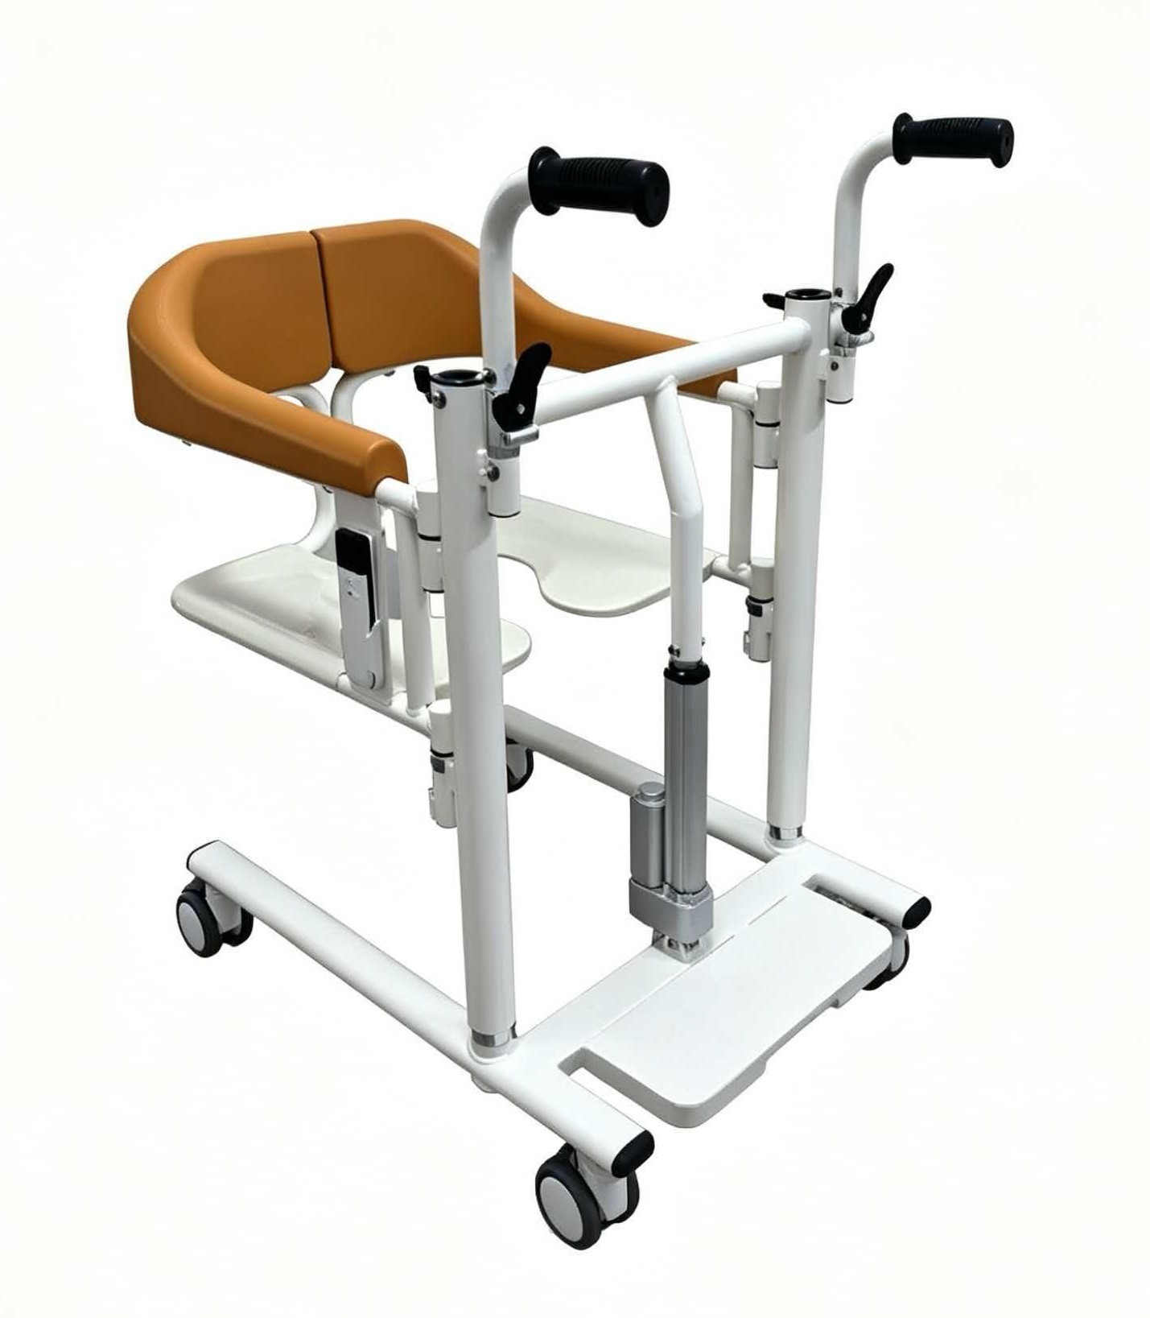 |  | ￥1,680.00
 |  |  | 1、采用优质高碳钢主架，表面钢琴白烤漆，全自动焊接工艺成熟。 2、产品尺寸74*60*92~112cm液压式调节高度，坐高:50-69CM，坐宽49.5，坐深43CM。 3、靠背双卡扣安全又便捷，快拆式把手，配备可拆卸便桶、亚麻软海绵坐垫、安全带、辅助起身架，兼顾多使用场景。 4、前后轮采用3寸万向轮，通过性防腐性强室内可圆规掉头。 5、可承重：150KG 6、电池：14.8V 2.2AH，充电电压：100-240V50/60HZ max0.8A （加宽） | 78*65*38 | 1 | 33KG | 30KG |  |  | ￥1,730.00
4 | 辅助起身器 |  | 88*46*21cm 88*54*21cm（加宽） 标配餐桌板 此配置只能适用于液压款以及电动款式 | 58*52*21cm | 1 | 9.3KG | 7.5KG | 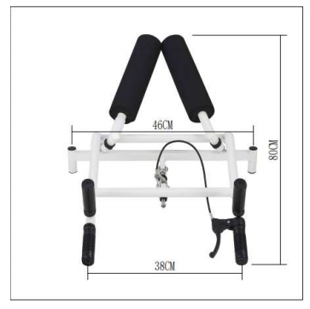 |  | ￥280.00
此报价有限期为30日，最终价格以合同价为准，报价人：吴朝升 2026/9/2

